Ejercicio 1
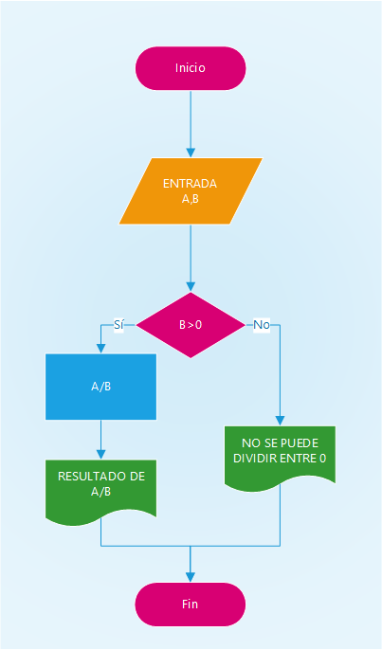
Ejercicio 1: Se requiere realizar la división de dos números de la siguiente manera A/B, el dato B nunca debe ser cero, en dicho caso que se muestre un mensaje informando que no se puede dividir entre cero.

Ejercicio 2
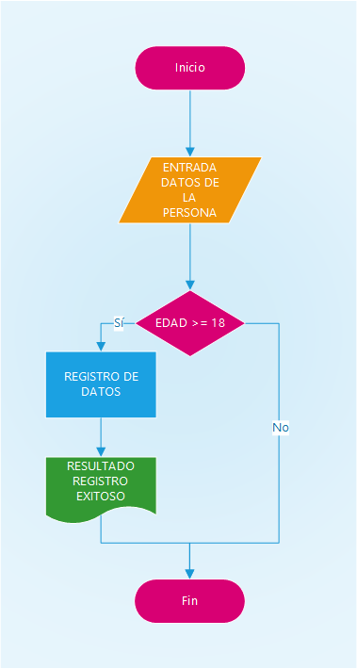
Ejercicio 2: Se deben ingresar todos los datos de una persona siempre y cuando la persona sea adulto, en el caso de no cumplir esta condición, el proceso debe terminar, para este caso tomaremos como adulto la persona cuya edad sea a partir de 18 años.

DUDA: El requerimiento no me es muy claro ¿que es todos los datos de una persoan?

Ejercicio 3
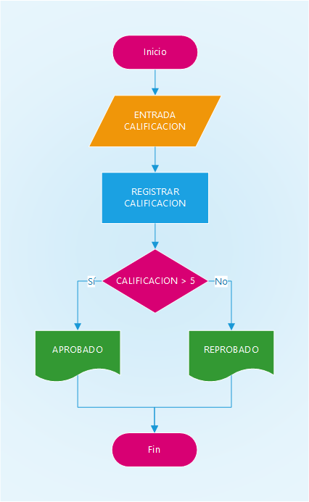
Ejercicio 3: Se debe recibir una calificación, aquí no importa la materia, solo el dato ingresado, en el caso que la calificación sea mayor de 5 que se muestre un mensaje que diga "Aprobado" de lo contrario que diga "Reprobado"

Ejercicio 4
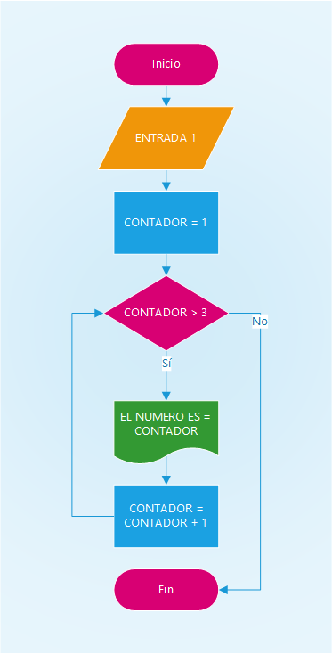
Ejercicio 4: Se requiere un DF que muestre un dato que comience en 1 que muestre un mensaje que diga "El número es 1" luego que sume 1 a ese número y muestre un mensaje que diga "El número es 2" que lo haga así hasta el número 3.

Ejercicio 5
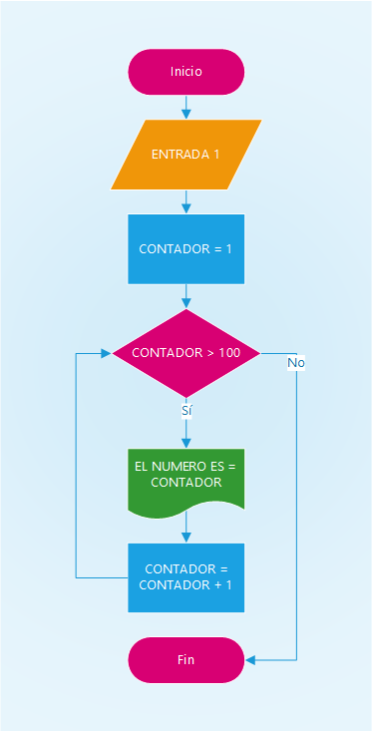
Ejercicio 5: El mismo Ejercicio 4 en este caso que lo haga hasta el 100.

